Sheet1
 |  | Y
8 |  | 0.250
8 |  | 0.375
9 |  | 0.333
10.5 |  | 0.381
8 |  | 0.500
5 |  | 0.400
5 |  | 0.000
10.5 |  | 0.571
9 |  | 0.556
9 |  | 0.444
9 |  | 0.333
10.5 |  | 0.571
5 |  | 0.200
6 |  | 0.167
6 |  | 0.167
8 |  | 0.625
8 |  | 0.625
 | Independent | Dependent
 | ตัวแปรต้น | ตัวแปรตาม
 | X | Y | XY | X^2 | Y^2
1 | 8 | 0.250 | 2.00 | 64.00 | 0.06
2 | 8 | 0.375 | 3.00 | 64.00 | 0.14
3 | 9 | 0.333 | 3.00 | 81.00 | 0.11
4 | 10.5 | 0.381 | 4.00 | 110.25 | 0.15
5 | 8 | 0.500 | 4.00 | 64.00 | 0.25
6 | 5 | 0.400 | 2.00 | 25.00 | 0.16
7 | 5 | 0.000 | 0.00 | 25.00 | 0.00
8 | 10.5 | 0.571 | 6.00 | 110.25 | 0.33
9 | 9 | 0.556 | 5.00 | 81.00 | 0.31
10 | 9 | 0.444 | 4.00 | 81.00 | 0.20
11 | 9 | 0.333 | 3.00 | 81.00 | 0.11
12 | 10.5 | 0.571 | 6.00 | 110.25 | 0.33
13 | 5 | 0.200 | 1.00 | 25.00 | 0.04
14 | 6 | 0.167 | 1.00 | 36.00 | 0.03
15 | 6 | 0.167 | 1.00 | 36.00 | 0.03
16 | 8 | 0.625 | 5.00 | 64.00 | 0.39
17 | 8 | 0.625 | 5.00 | 64.00 | 0.39
 | 134.500000 | 6.498810 | 55.000000 | 1121.750000 | 3.016512

 |  |  |  | n = 17

 |  |  |  |  | 60.910119048
 |  |  |  |  | 94.13

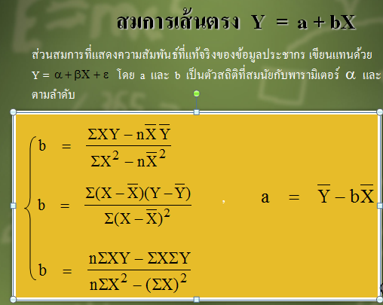
 |  |  |  | r = | 0.64707530441
 |  |  |  | R^2 = | 0.41870644958 | ค่าที่ได้นี้สงสัยว่า x และ y มีความสัมพันธ์กันหรือไม่สามารถทำได้โดย
 |  |  |  |  |  | การทดสอบซึ่งเรียนใน 208272 ซึ่งอยู่ในหนังสือหน้า 172 ครับ

 |  |  |  | a = | -0.1097 | 1) | Ho: p = 0
 |  |  |  | b = | 0.0622 |  | H1: p not equal 0

 |  |  |  |  | Y= 0.0622x-0.1097 | 2) | นัยสำคัญ 0.05

 |  |  |  |  |  | 3) | t = r/sqrt((1-r^2)/(n-2))

 |  |  |  |  |  |  | t = | 3.29

 |  |  |  |  |  | 4) | อาณาเขตวิกฤต > |  | 2.13
 |  |  |  |  |  |  | อาณาเขตวิกฤต < |  | -2.13

 |  |  |  |  |  | 5) | t = 3 ตกอยู่ในอนาเขตวิกฤต จึงยอมรับ H1 แสดงว่า x และ y
 |  |  |  |  |  |  | มีความสัมพันธ์กันที่ระดับน้ยสำคัญ 0.05

